关系图
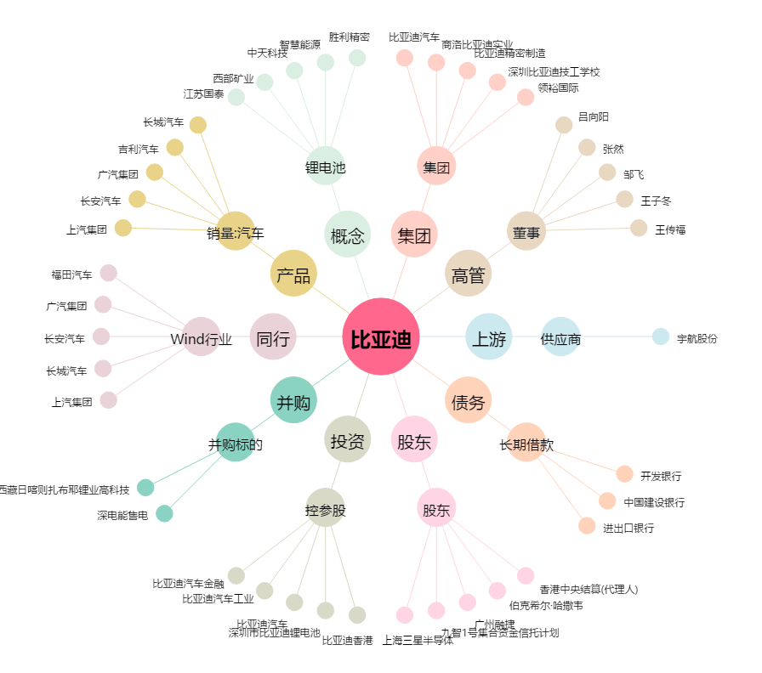
比亚迪[002594.SZ] - 关系概览图

